Sheet1
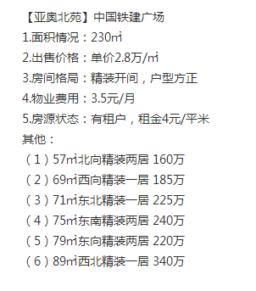

 | 2.8070175439
 | 2.6811594203
 | 3.1690140845
 | 3.2
 | 2.7848101266

26470.588235

